界面&功能
小地图系统 |  |  |  | 功能规则

 | 功能入口

 | 1.主界面点击右上角小地图区域打开

4
 | 小地图界面
1
2
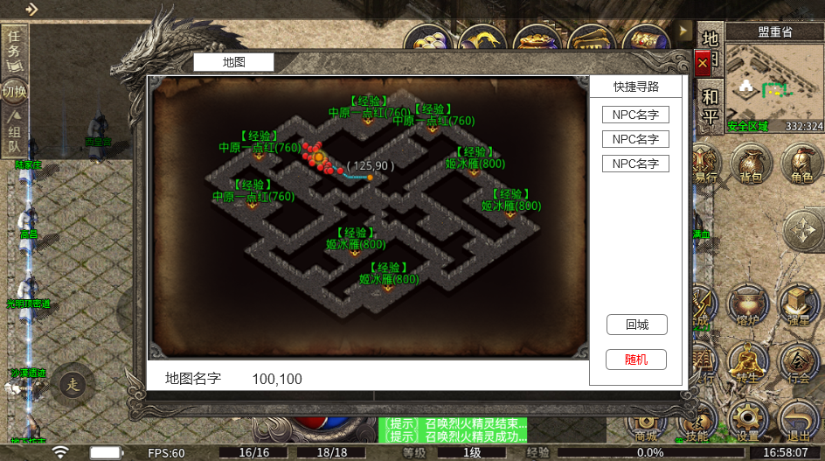
 |  | 1、标题 |  |  | 1、标题
 |  | ▶ | 左侧显示功能名称 |  | ▶ | 左侧显示功能名称
 |  | 2、地图信息栏 |  |  | 2、地图信息栏
 |  | ▶ | 包括：npc名字。 |  | ▶ | 包括：npc名字,可支持配置
 |  | ▶ | 包括：传送点名字 |  | ▶ | 包括：传送点名字，可支持配置
 |  | ▶ | 有选中和未选中状态 |  | ▶ | 有选中和未选中状态
 |  | ▶ | 可以上下滑动 |  | ▶ | 可以上下滑动
 |  | 3、地图名称和坐标 |  |  | 3、地图名称和坐标
 |  | ▶ | 地图名字：显示打开地图的名字 |  | ▶ | 地图名字：显示打开地图的名字
5
 |  | ▶ | 地图坐标：显示玩家当前位置的坐标信息 |  | ▶ | 地图坐标：显示玩家当前位置的坐标信息
 |  | 4、关闭按钮 |  |  | 4、关闭按钮
 |  | ▶ | 点击后关闭界面 |  | ▶ | 点击后关闭界面
 |  | 5、地图详细界面 |  |  | 5、地图详细界面
6
 |  | ▶ | 根据显示的内容不同，需要显示不同的图标 |  | ▶ | 根据显示的内容不同，需要显示不同的图标
 |  |  | 玩家自己显示黄点，图标需要做的明显点 |  |  | 玩家自己显示黄点：永远显示
 |  |  | NPC显示绿点 |  |  | NPC显示绿点：地图上的NPC点可以支持配置
 |  |  | BOSS显示BOSS图标 |  |  | BOSS显示BOSS图标：地图上的BOSS点可以支持配置，BOSS死亡后需要显示刷新时间
 |  |  | 怪物显示红点 |  |  | 怪物显示红点：只显示玩家附近X范围内的怪物红点
 |  |  | 传送显示传送门图标 |  |  | 传送显示传送门图标：可以支持配置
 |  |  | 玩家寻路信息（玩家寻路终点的点图标，组成线路信息的小点图标） |  |  | 玩家寻路信息：玩家寻路终点，根据玩家当前位置和终点生成的寻路路径。
 |  | 6、回城/随机按钮 |  |  | 6、回城/随机按钮
 |  | ▶ | 点击回城按钮使用回城石 |  | ▶ | 点击回城按钮使用回城石，如果背包内没有回城石，则文字变成红色，点击使用提示“背包内已无回城石！”
 |  | ▶ | 点击随机按钮使用随机石 |  | ▶ | 点击随机按钮使用随机石，如果背包内没有随机石，则文字变成红色，点击使用提示“背包内已无随机石！”
3
 |  |  |  |  |  | 地图信息每次打开界面的时候刷新信息，使用随机石的时候也会刷新。

 | 无选框标示界面

 | 世界地图界面
 | 根据剧情，看是否需要世界地图

1
2
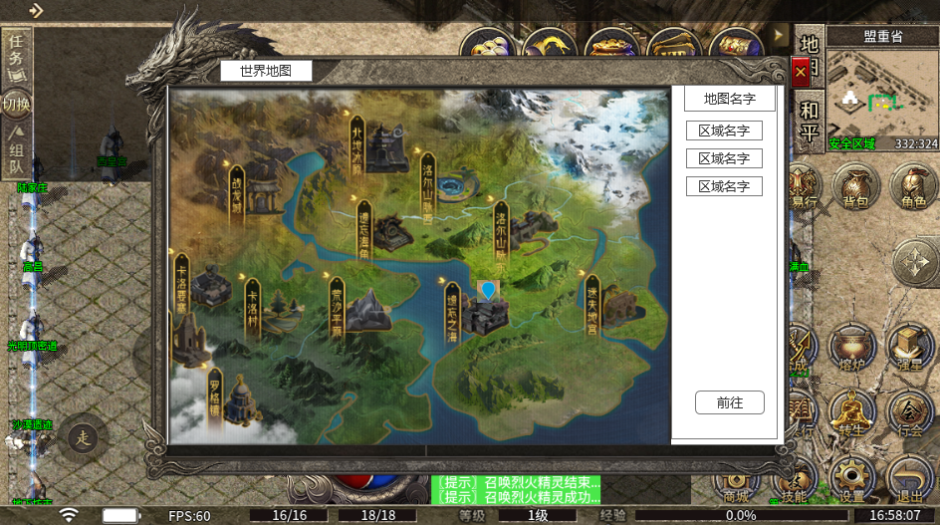
6
 |  | 1、标题 |  |  | 1、标题
 |  | ▶ | 左侧显示功能名称 |  | ▶ | 左侧显示功能名称
 |  | 2、关闭按钮 |  |  | 2、关闭按钮
 |  | ▶ | 点击后关闭界面 |  | ▶ | 点击后关闭界面
3
 |  | 3、地图名称 |  |  | 3、地图名称
 |  | ▶ | 深色底框 |  | ▶ | 显示的是，被选中地标所代表区域地图
 |  | ▶ | 显示选中的地标代表的地图名称 |  | ▶ | 默认打开选中的是玩家当前所在的地图
4
 |  | 4、区域地图信息栏 |  |  | 4、区域地图信息栏
 |  | ▶ | 包括区域名称，解锁等级 |  | ▶ | 包括区域名称，解锁等级
 |  | ▶ | 有选中和未选中状态 |  | ▶ | 有选中和未选中状态
 |  | ▶ | 可上下滑动 |  | ▶ | 可上下滑动
 |  |  |  |  | ▶ | 当选中一个地标时，默认选中第一个区域地图信息栏
5
 |  | 5、前往按钮 |  |  | 5、前往按钮
 |  | ▶ | 有点击效果 |  | ▶ | 点击前往按钮，前往当前选中的区域地图
 |  | 6、世界地图和地标 |  |  | 6、世界地图和地标
 |  | ▶ | 地标有选中和未选中状态 |  | ▶ | 地标有选中和未选中状态
 |  | 7、玩家标记 |  |  | 7、玩家标记
 |  | ▶ | 标记，表示玩家当前在此地图中 |  | ▶ | 标记，表示玩家当前在此地图中

7
 | 无选框标示界面

参考界面
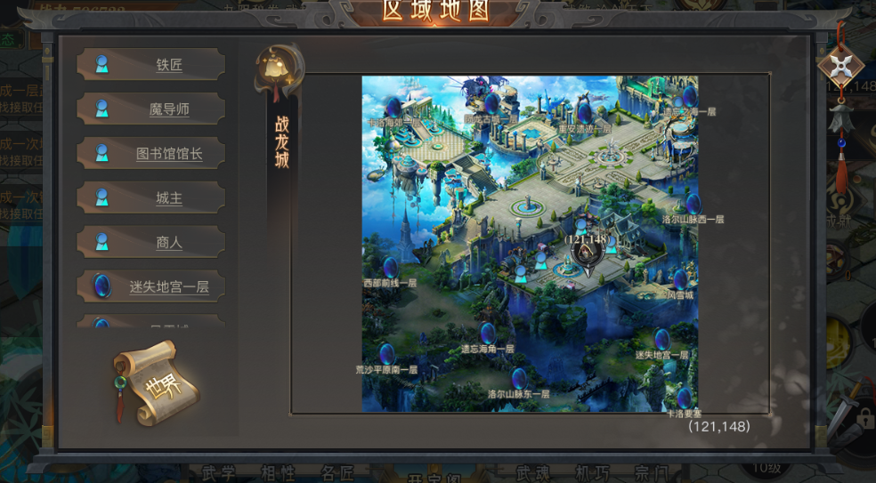
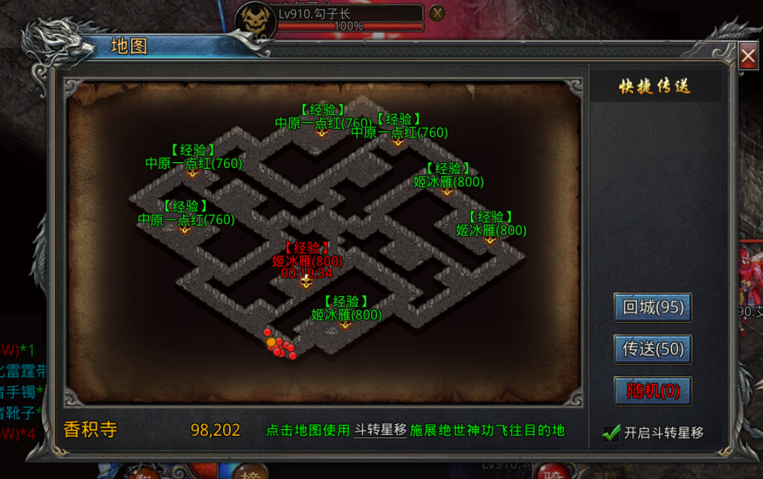
参考图

 | 参考游戏—

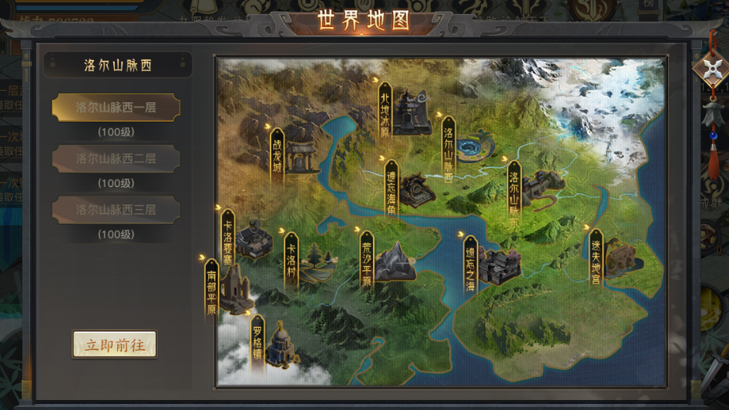

 |  | 圣装主界面

